set_info
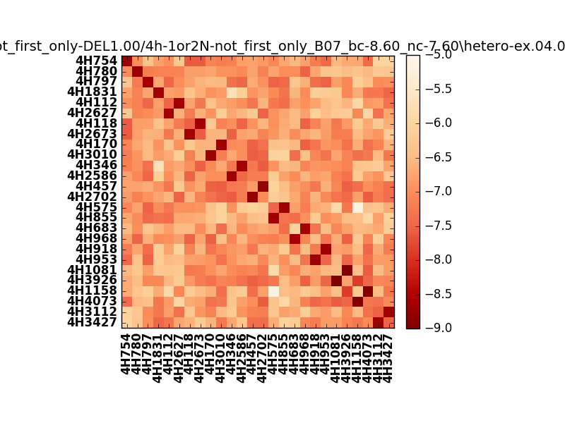
!full_name: | 4h-1or2N-not_first_only-DEL1.00/4h-1or2N-not_first_only_B07_bc-8.60_nc-7.60/hetero-ex.04.00.set
name: | 4h-1or2N-not_first_only-DEL1.00/4h-1or2N-not_first_only
N_pairs: | 15
N_heterodimers: | 11
N_homodimers: | 4
type: | hetero-ex

orthogonality_average: | -1.89955568314
orthogonality_average_%: | 47.4888920784
orthogonality_gap: | -0.727019786835
orthogonality_gap_%: | 18.1754946709
N_offtarget_above_min_ontarget: | 0

max_affinity: | -9.07691001892
min_affinity: | -5.14331007004
lower_is_better: | True

binding_cutoff: | -8.6
binding_min_affinity: | -8.61168003082
binding_min_affinity_%: | 90.2920007706

nonbinding_cutoff: | -7.6
nonbinidng_max_affinity: | -7.88466024399
nonbinidng_max_affinity_%: | 72.1165060997

total_II_pairs: | 37
total_II_pairs_%: | 61.6666666667
total_IN_mismatches: | 0
total_IN_mismatches_%: | 0.0
total_NN_pairs: | 23
total_NN_pairs_%: | 38.3333333333

total_electrostatic_matches: | 120
total_electrostatic_matches_%: | 100.0
total_electrostatic_mismatches: | 0
total_electrostatic_mismatches_%: | 0.0

alignment: | B07
starting_pos: | f
N_heptades: | 4
N_aminoacids: | 29

normalization_max: | -9
normalization_min: | -5

